Sheet1
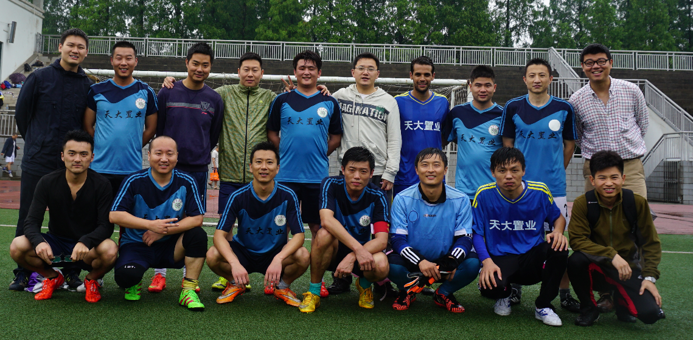
2017年南京市江北新区足球联赛报名表


 级别LOGO |  | 自由兄弟

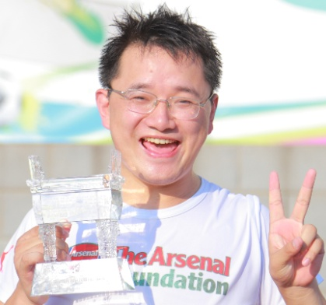 照 片 |  | 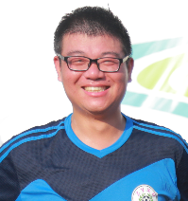 | 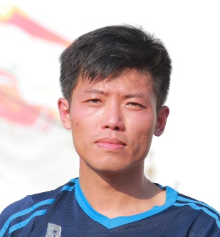 照 片 | 备注

 |  |  |  | 表格填补完成后请附上俱乐部全家福一张

领 队 |  | 教练员 | 队长
曹大牛 |  | 周健(17号) | 张铮(19号)
证 件 号 |  | 320583198103292114 | 220104198101090331
手机号 |  | 13951858191 | 13770733019
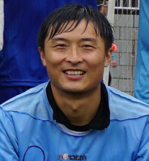 照 片 |  | 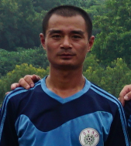 照 片 |  照 片 | 备注

0号 |  | 5号 | 6号
蒋伟 |  | 赵伟 | 颜忠汉
320112198107051652 |  | 321322198510244635 | 320125197912170010
13952037322 |  | 15895898996 | 13952078023
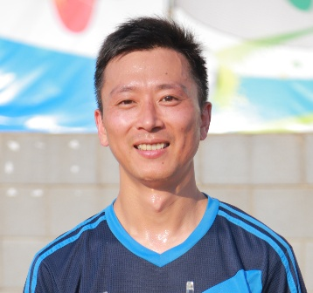 照 片 |  | 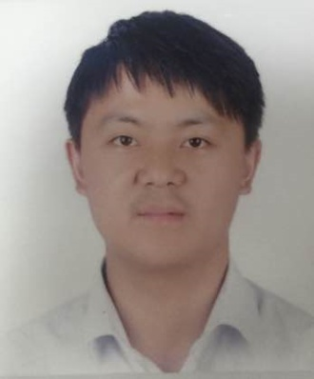 照 片 | 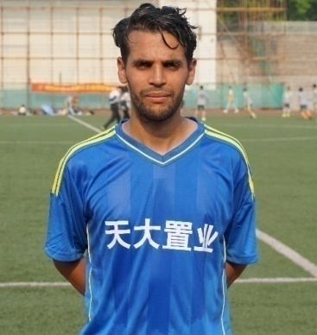 照 片 | 备注

7号 |  | 8号 | 10号
张林进 |  | 平真 | Mourad
320683198111150314 |  | 360424198205040016 | NXKB81CK6
13914716435 |  | 13951703640 | 13770733019
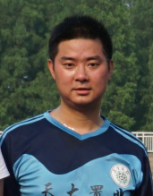 照 片 |  | 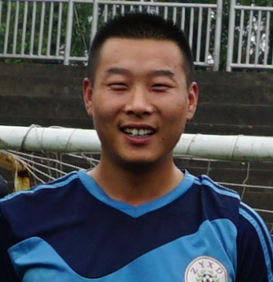 照 片 | 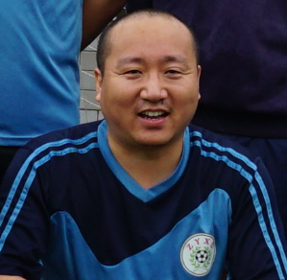 照 片 | 备注

1号 |  | 15号 | 18号
钱卫华 |  | 潘健 | 高亮
320107197711102617 |  | 320111199008013616 | 32088219820712561X
手机号 |  | 13655164324 | 18913306915
 照 片 |  |  照 片 | 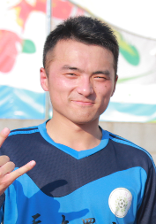 照 片 | 备注

20号 |  | 22号 | 23号
尧君 |  | 朱思星 | 蒋春超
362522198508050013 |  | 352203198605053796 | 320111198910113617
13813890594 |  | 13338606588 | 13851543835
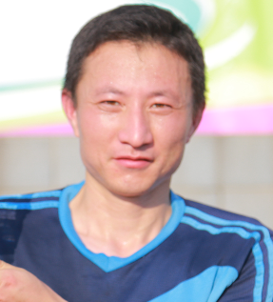 照 片 |  |  照 片 | 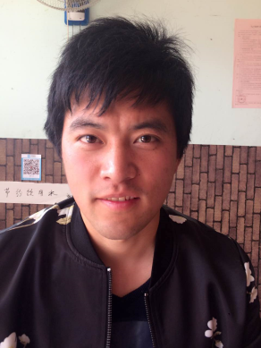 照 片 | 备注

26号 |  | 2号 | 14号
汤苏怀 |  | 刘鹏 | 徐冲冲
321322199006155232 |  | 360403198503202413 | 320321198706223011
18951655720 |  | 13776507259 | 18551805382
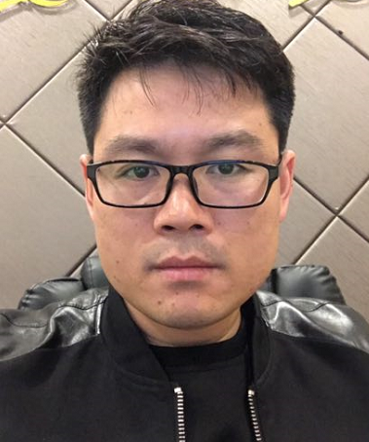 照 片 |  |  照 片 | 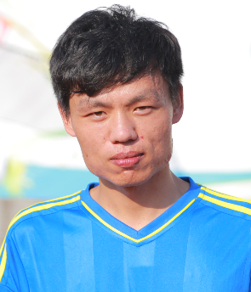 照 片 | 备注

21号 |  | 55 号 | 77号
汤裕号 |  | 夏长飞 | 岳春洁
330324198106098158 |  | 342922198605233776 | 321322198812290450
15062280797 |  | 手机号 | 18752094187
 |  |  | 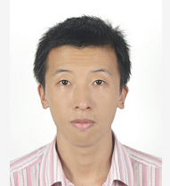 | 备注

90号 |  | 99号 | 12号
Bibby |  | 王璁 | 王斌
护照号码0031775 |  | 430223198301117475 | 222426198102101115
18251800351 |  | 13512533430 | 18651868915
照 片 |  | 照 片 | 照 片 | 备注

号 码 |  | 号 码 | 号 码
姓 名 |  | 姓 名 | 姓 名
证 件 号 |  | 证 件 号 | 证 件 号
手机号 |  | 手机号 | 手机号
 |  |  |  | 备注

号 码 |  | 号 码 | 号 码
姓 名 |  | 姓 名 | 姓 名
证 件 号 |  | 证 件 号 | 证 件 号
手机号 |  | 手机号 | 手机号
照 片 |  | 照 片 | 照 片 | 备注

号 码 |  | 号 码 | 号 码
姓 名 |  | 姓 名 | 姓 名
证 件 号 |  | 证 件 号 | 证 件 号
手机号 |  | 手机号 | 手机号

 | 俱 乐 部 或 球 队 全 家 福 照 片

